Newton Raphson
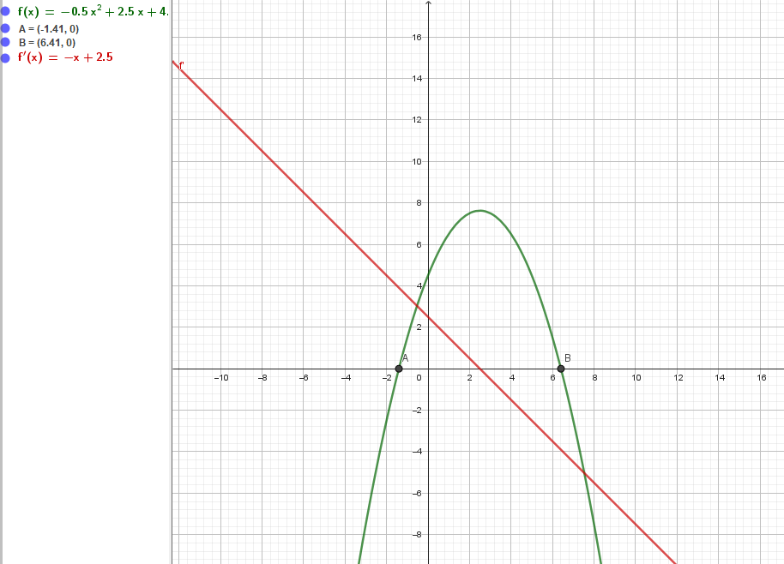
CONTADOR | xi | f(xi) | f'(xi) | xi+1 | Condicion de parada
x0 | 5 | 4.5 | -2.5 | 6.8 | Fallo extremo
x1 | 6.8 | -1.62 | -4.3 | 6.423255814 | Fallo extremo
x2 | 6.423255814 | -0.07096809086 | -3.923255814 | 6.4051667333 | Fallo extremo
x3 | 6.4051667333 | -0.00016360741952 | -3.9051667333 | 6.4051248382 | Fallo extremo
x4 | 6.4051248382 | -8.7760199108E-10 | -3.9051248382 | 6.405124838 | Fallo extremo
x5 | 6.405124838 | 0 | -3.905124838 | 6.405124838 | Condicion cumplida
x6 | 6.405124838 | 0 | -3.905124838 | 6.405124838 | Condicion cumplida
x7 | 6.405124838 | 0 | -3.905124838 | 6.405124838 | Condicion cumplida
x8 | 6.405124838 | 0 | -3.905124838 | 6.405124838 | Condicion cumplida

Newton Raphson Modificado
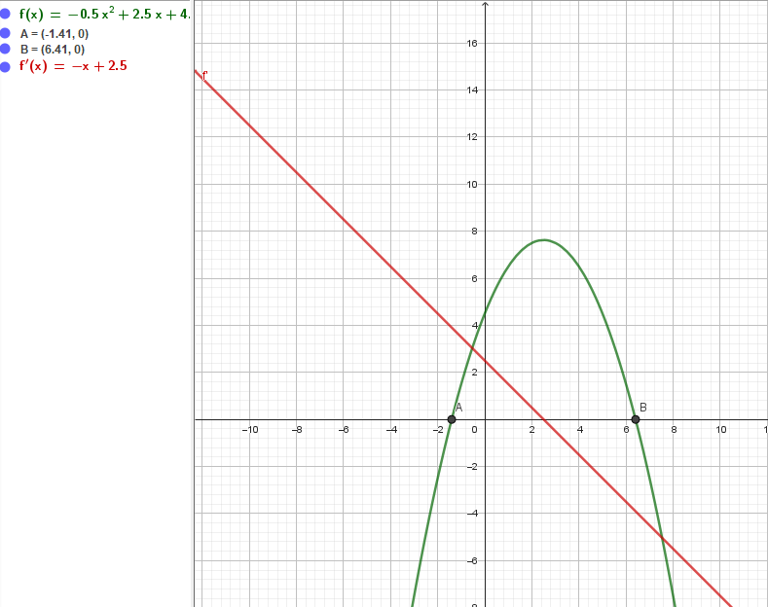
CONTADOR | xi | f(xi) | f'(xi) | f'(xi)^2 | f''(xi) | xi+1 | Condicion de parada
x0 | 7 | -2.5 | -4.5 | 20.25 | -1 | 6.3661971831 | Error extremo
x1 | 6.3661971831 | 0.1512596707 | -3.8661971831 | 14.947480659 | -1 | 6.404928872 | Error extremo
x2 | 6.404928872 | 0.00076525242933 | -3.904928872 | 15.248469495 | -1 | 6.405124833 | Error extremo
x3 | 6.405124833 | 1.9202293089E-08 | -3.905124833 | 15.249999962 | -1 | 6.405124838 | Error extremo
x4 | 6.405124838 | 0 | -3.905124838 | 15.25 | -1 | 6.405124838 | Condicion cumplida
x5 | 6.405124838 | 0 | -3.905124838 | 15.25 | -1 | 6.405124838 | Condicion cumplida
x6 | 6.405124838 | 0 | -3.905124838 | 15.25 | -1 | 6.405124838 | Condicion cumplida
x7 | 6.405124838 | 0 | -3.905124838 | 15.25 | -1 | 6.405124838 | Condicion cumplida
x8 | 6.405124838 | 0 | -3.905124838 | 15.25 | -1 | 6.405124838 | Condicion cumplida

Falsa Posición
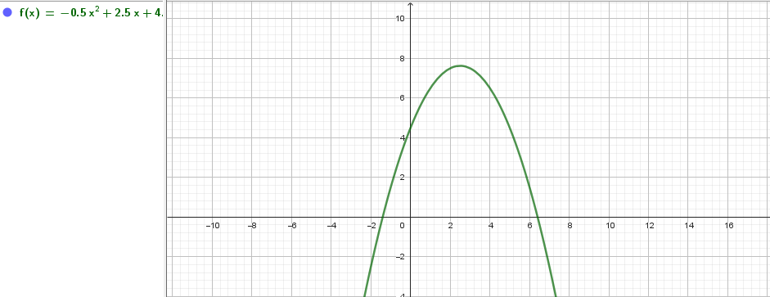
CONTADOR | a | b | f(a) | f(b) | c | x | f( c ) o f( x ) | Condicion de parada
x0 | 1 | 7 | 6.5 | -2.5 | 5.3333333333 | 5.3333333333 | 3.6111111111 | Fallo Extremo
x1 | 5.3333333333 | 7 | 3.6111111111 | -2.5 | 6.3181818182 | 6.3181818182 | 0.33574380165 | Fallo Exremo
x2 | 6.3181818182 | 7 | 0.33574380165 | -2.5 | 6.3989071038 | 6.3989071038 | 0.024261697871 | Fallo Exremo
x3 | 6.3989071038 | 7 | 0.024261697871 | -2.5 | 6.4046844502 | 6.4046844502 | 0.0017196720749 | Fallo Exremo
x4 | 6.4046844502 | 7 | 0.0017196720749 | -2.5 | 6.4050936678 | 6.4050936678 | 0.00012172304776 | Fallo Exremo
x5 | 6.4050936678 | 7 | 0.00012172304776 | -2.5 | 6.4051226319 | 6.4051226319 | 8.6150481025E-06 | Fallo Exremo
x6 | 6.4051226319 | 7 | 8.615048106E-06 | -2.5 | 6.4051246818 | 6.4051246818 | 6.0973286509E-07 | Fallo Exremo
x7 | 6.4051246818 | 7 | 6.0973286509E-07 | -2.5 | 6.4051248269 | 6.4051248269 | 4.3154020801E-08 | Fallo Exremo
x8 | 6.4051248269 | 7 | 4.3154020801E-08 | -2.5 | 6.4051248372 | 6.4051248372 | 3.0542359752E-09 | Fallo Exremo
x9 | 6.4051248372 | 7 | 3.0542359752E-09 | -2.5 | 6.4051248379 | 6.4051248379 | 2.1616486379E-10 | Fallo Exremo
x10 | 6.4051248379 | 7 | 2.1616486379E-10 | -2.5 | 6.4051248379 | 6.4051248379 | 1.5294432387E-11 | Fallo Exremo
x11 | 6.4051248379 | 7 | 1.5301537815E-11 | -2.5 | 6.405124838 | 6.405124838 | 1.0800249584E-12 | Fallo Exremo
x12 | 6.405124838 | 7 | 1.083577672E-12 | -2.5 | 6.405124838 | 6.405124838 | 7.1054273576E-14 | Fallo Exremo
x13 | 6.405124838 | 7 | 7.8159700934E-14 | -2.5 | 6.405124838 | 6.405124838 | 0 | Fallo Exremo
x14 | 6.405124838 | 6.405124838 | 0 | 0 | #DIV/0! | #DIV/0! | #DIV/0! | Condicion cumplida

Ecuacion Polinomica
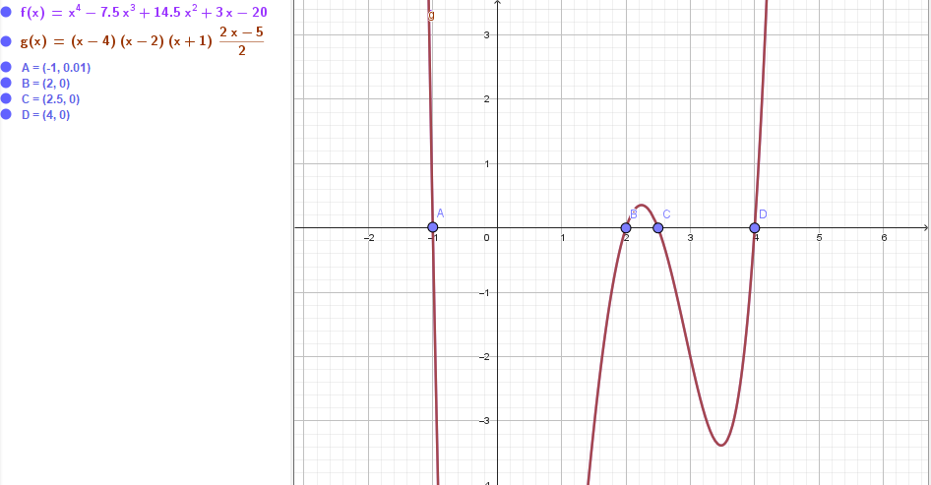
Funcion
x^4-7,5x^3+14,5x^2+3x-20 = 0
Factorizacion
(x-4) (x-2) (x+1) (x-2,5)
Igualacion a 0
x=4
x=2
x=-1
x=2,5

